交付申請
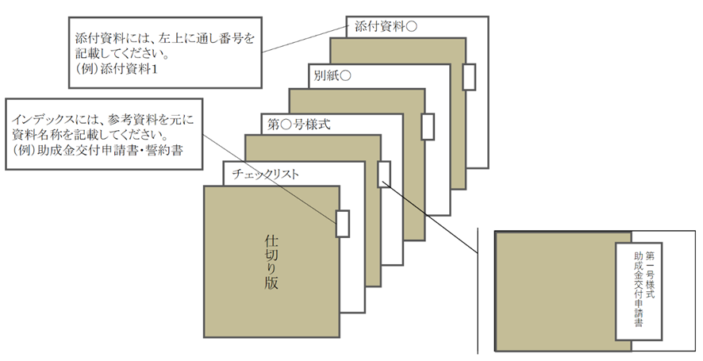
様式・共通様式はHPより
ダウンロードしてください。
① 各ファイル名はチェックリストの「No. ＋ _ ＋ 書類名」をつけてください。
例：交付申請チェックリストの場合
→ 0_交付申請チェックリスト.xlsx
➁ 指定のファイル形式でご提出ください。
□公社指定様式・・・・・Excel形式
※第〇号様式、共通様式
□その他書類・・・・・・PDF形式
※商業・法人登記簿謄本、建物登記簿謄本等
【電子データの保存名について】
申請書類一式：zipファイルに圧縮してメールへ添付してください
① メールの件名 中小規模事業所向け廃熱有効利用設備導入支援事業＋【申請の種類】
例：交付申請の場合
→中小規模事業所向け廃熱有効利用設備導入支援事業【交付申請】
➁ メール本文の記載事項
・ 会社名
・ 【申請の種類】の申請である旨
【電子メール】
【郵送】
ファイルの作成方法
ファイリングの方法
【紙の申請方法】
・ 申請書類一式をＡ４サイズ（Ａ３折りたたみ可、袋とじ不可）
・ 片面印刷
・ Ａ４ファイルに綴じる
・ ファイル…表紙、背表紙に助成対象事業名と助成対象事業者名を記載
・ ファイルに綴る各書類の前に、インデックスを付けた中仕切りを挿入
（書類自体には、インデックスをつけないでください。）。
・「申請書類チェックリスト」の順に綴ってください。
※クリアポケットは使用しないでください。
郵送のパターン
紙及びＣＤ－ＲＯＭを郵送(※ＣＤ－ＲＯＭのみも可)
・【電子データの保存名について】にしたがってファイルを作成・保存してください。
・【紙の申請方法】を参照してください。
※紙での申請をされる方は作成したデータをCD-ROMに保存し、紙の申請に同封の上、ご郵送ください。
中小規模事業所向け廃熱有効利用設備導入支援事業 |  |  |  | ver.1
交付申請 チェックリスト

事業者名
事業の名称

No. | 書類名 | 該当 | 備考 | チェック欄
⓪ | 申請書類チェックリスト | 全 | -
① | 助成金交付申請書 （第１号様式） | 全 | 公社指定の様式 ※公社ホームページよりダウンロード ※第1-2号様式は１つのエクセルとなっております。 電子データで提出される際のタイトルは 「1-2_第1-2号様式」でご提出ください。
② | 助成事業実施計画書 （第２号様式） | 全
③ | 助成事業経費内訳 （共通様式） | 全 | 公社指定の様式 ※公社ホームページよりダウンロード
➃ | 商業登記簿謄本 （写しでも可） | 全 | ・全ての助成対象事業者のもの ・建物の共有者が法人の場合は、共有者のものを含む ・発行後３ヶ月以内 ・履歴事項全部証明書 ・中小企業団体又は中小企業等協同組合の場合、定款及び組合名簿等を添付すること ・個人事業主の場合、開業届
⑤ | 建物登記簿謄本 （写しでも可） | 全 | ・助成対象事業所のもの ・発行後３ヶ月以内 ・履歴事項全部証明書 ※建物登記簿謄本を提出できない場合は、事前に公社へお問い合わせください。
⑥ | 賃貸借契約書（写し） | 該 | 申請者が事業所の所有者ではない場合
⑦ | 工事見積書又は入札等の証憑（写し） | 全 | ・発行後３ヶ月以内のもの ・３社以上取得すること ・取得した全ての見積書について添付すること ・見積り基準等を明記し、費用の算出根拠を示すこと ・一式表記は行わないこと ※費用の算出根拠が明確でない記載例 「機器据付費一式・・・・￥2,000,000 円」 上記のように算出根拠が明確に記載されていない場合、助成対象経費とはみなされません。 ・助成対象事業の実施に直接関係のない経費は含まないこと※やむを得ず同一工事に含む場合は、内訳を明確に分けること ・一括値引きは行わないこと
⑧ | パフォーマンス契約書案 （写し） | 該 | ESCO 事業者と共同申請の場合
⑨ | サービス料金計算書案 | 該 | ESCO 事業者と共同申請の場合
⑩ | リース（又は割賦販売） 契約書案 | 該 | リース等事業者と共同申請の場合
⑪ | リース料金（又は割賦販売価格）計算書案 | 該 | リース等事業者と共同申請の場合
⑫ | 二酸化炭素削減量計算シート | 該 | ※公社ホームページよりダウンロード
⑬ | 事業所の稼働時間等がわかるもの | 全 | 以下の内容が確認できること （１）事業所の営業時間がわかること （２）事業所の年間営業日数がわかること （３）導入設備の年間稼働時間がわかること
⑭ | エネルギー購買伝票等 | 該 | ・省エネ計算シートに記入するエネルギー使用量の根拠となる証憑（購買伝票の電気やガスの使用量がわかるもの） ・申請年度の前年度の４月から1か年分の使用実績のもの
⑮ | 既存設備の機器配置図 | 全 | ・既存設備の配置がわかるように印をつけること ・既存設備の内容が仕様書又はカタログで確認できること（型番や通し番号を明記する等） ・省エネ計算シートと整合のとれるよう図記号を記載すること
⑯ | 導入設備の機器配置図 | 全 | ・導入設備の配置がわかるように印をつけること ・導入設備の内容が仕様書又はカタログで確認できること（型番や通し番号を明記する等） ・省エネ計算シートと整合のとれるよう図記号を記載すること
⑰ | 既存設備の仕様書又は カタログ等 | 全 | ・既存設備にマーカー等で印をつけること ・能力やエネルギー使用量にマーカー等で印をつけること
⑱ | 導入設備の仕様書又は カタログ等 | 全 | ・導入設備にマーカー等で印をつけること ・能力やエネルギー使用量にマーカー等で印をつけること
⑲ | その他公社が必要と認める書類 | 該 | -
⑳ | 電子データ（CD-R） （※郵送による申請の場合） | 該 | 電子データ一式 ※ファイル形式はPDF形式（公社指定の様式類を除く） ※郵送による申請の場合のみ提出
 | 注１)：全…全員提出、該…該当者のみ提出

工事完了
様式・共通様式はHPより
ダウンロードしてください。
① 各ファイル名はチェックリストの「No. ＋ _ ＋ 書類名」をつけてください。
例：工事完了チェックリストの場合
→ 0_工事完了チェックリスト.xlsx
➁ 指定のファイル形式でご提出ください。
□公社指定様式・・・・・Excel形式
※第〇号様式、共通様式
□その他書類・・・・・・PDF形式
※商業・法人登記簿謄本、建物登記簿謄本等
【電子データの保存名について】
中小規模事業所向け廃熱有効利用設備導入支援事業
工事完了 チェックリスト

事業者名
事業の名称

No. | 書類名 | 該当 | 備考 | チェック欄
⓪ | 完了書類チェックリスト | 全 | 公社指定の様式 ※公社ホームページよりダウンロード
① | 工事完了届兼交付請求書（第14号様式） | 全 | 公社指定の様式 ※公社ホームページよりダウンロード 振込口座が請求者の口座であることを確認できる資料
申請書類一式：zipファイルに圧縮してメールへ添付してください
① メールの件名 中小規模事業所向け廃熱有効利用設備導入支援事業＋【申請の種類】
例：工事完了の場合
→中小規模事業所向け廃熱有効利用設備導入支援事業【工事完了】
➁ メール本文の記載事項
・ 会社名
・ 【申請の種類】の申請である旨
【電子メール】
② | 振込先口座が請求者の口座であることを確認できる資料 | 全 | 通帳の写し等 （例） ・普通預金通帳（表紙及び内開き面（口座名義人のカタカナ表記が確認できるもの）） ・当座勘定入金帳 ・インターネットバンキング口座明細
③ | 助成事業経費内訳書 （共通様式） | 全 | 公社指定の様式 ※公社ホームページよりダウンロード
➃ | 工事契約書等（写し） | 全 | 複数の工事会社と契約している場合は、全て提出してください。
⑤ | 最終見積書 | 全 | 工事契約以降に変更した場合は、変更内容を反映した見積書を提出してください。
⑥ | 工事しゅん工図 | 全 | 機器一覧表と整合が取れるように作成してください。 （機器記号の一致等）
⑦ | 機器一覧表 | 全 | 機器一覧表と整合が取れるように作成してください。 （機器記号の一致等）
【郵送】
⑥ | 工事写真（施工前、施工中、施工後） | 全 | 次の書類を提出してください。 ・施工前：機器の配置、外観、銘板がわかるもの ・施工中：施工している状況がわかるもの ・施工後：機器の配置、外観、銘板がわかるもの
郵送のパターン
紙及びＣＤ－ＲＯＭを郵送(※ＣＤ－ＲＯＭのみも可)
・【電子データの保存名について】にしたがってファイルを作成・保存してください。
・【紙の申請方法】を参照してください。
※紙での申請をされる方は作成したデータをCD-ROMに保存し、紙の申請に同封の上、ご郵送ください。
⑦ | 試運転結果報告書 | 該 | 表紙には、施工業者名称、作業責任者、作業日程等が記載されていること。
⑧ | マニフェスト伝票 | 該 | Ａ票の写しを提出してください。 ※提出いただけない場合には、助成金を交付できないことがあります。
⑨ | 請求書（写し） | 全 | 工事契約書と整合が取れるものを提出してください。
【紙の申請方法】
・ 申請書類一式をＡ４サイズ（Ａ３折りたたみ可、袋とじ不可）
・ 片面印刷
・ Ａ４ファイルに綴じる
・ ファイル…表紙、背表紙に助成対象事業名と助成対象事業者名を記載
・ ファイルに綴る各書類の前に、インデックスを付けた中仕切りを挿入
（書類自体には、インデックスをつけないでください。）。
・「申請書類チェックリスト」の順に綴ってください。
※クリアポケットは使用しないでください。
⑩ | 支払の証憑 （領収書等、写し） | 全 | ・領収書や銀行の出納印が押された振込依頼書など支払いが確認できるものを提出してください。 ・インターネットバンキングの場合は、支払いが完了したことを確認できるものを提出してください（振込指定日後に発行されたもの）。
⑪ | 地球温暖化対策報告書（写し） | 該 | ・収受印が押印済みのもの ・新設等により全くエネルギー使用の実績がなく、当該報告書を東京都に提出できない場合は、以下のものを提出すること。 （１）地球温暖化対策報告書の様式に、作成時点で記入できる項目を入力したもの
⑫ | パフォーマンス契約書 | 該 | ESCO事業者と共同申請の場合
⑬ | サービス料金計算書 | 該 | ESCO事業者と共同申請の場合
ファイルの作成方法
⑭ | リース（又は割賦販売）契約書類 | 該 | リース等事業者と共同申請の場合
⑮ | リース料金（又は割賦販売価格）計算書 | 該 | リース等事業者と共同申請の場合
⑯ | 導入設備の機器一覧表 | 全 | 工事しゅん工時のものを提出してください。
⑰ | 導入設備の機器配置図 | 全 | 工事しゅん工時のものを提出してください。
⑱ | その他公社が必要と認める書類 | 該
⑲ | 電子データ（CD-R） （※郵送による申請の場合） | 該 | 電子データ一式 ※ファイル形式はPDF形式（公社指定の様式類を除く） ※郵送による申請の場合のみ提出
注１)：全…全員提出、該…該当者のみ提出
注２)：しゅん工図原本は助成事業者が保管してください。

ファイリングの方法

